Лист1
Вид | Артикул | Фото | Наименование товара | Название | Материал | Цвет | Цена продажи
Маструбатор | ED-21 | 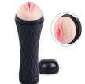 | Мастурбатор для максимального удовольствия. Приятный материал, по ощущениям мало отличающийся от настоящей человеческой кожи, делает процесс его использования комфортным и приятным. | Маструбатор-кубок | TRE skin, ABS | Черный | 9,000
Маструбатор | ED-22 |  | Мастурбатор для максимального удовольствия. Приятный материал, по ощущениям мало отличающийся от настоящей человеческой кожи, делает процесс его использования комфортным и приятным. | Маструбатор-кубок | TRE skin, ABS | Розовый | 9,000
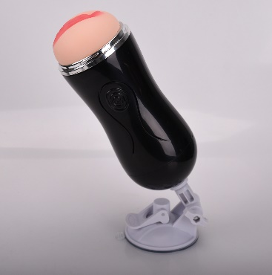
Маструбатор | ED-45 |  | Мастурбатор для максимального удовольствия. Приятный материал, по ощущениям мало отличающийся от настоящей человеческой кожи, делает процесс его использования комфортным и приятным. | Маструбатор-кубок | TRE skin, ABS | Черный | 10,000
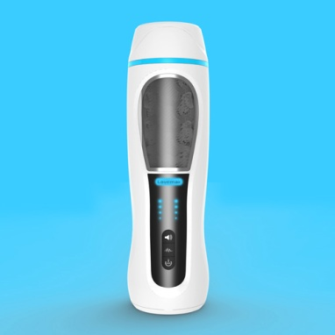
Маструбатор | RG-001 |  | Новый хай-тек маструбатор, с ним даже не придется утруждаться, он все сделает сам. Имеется голосовое сопровождение. | Автоматический маструбатор | TRE skin, ABS | белый | 30,000
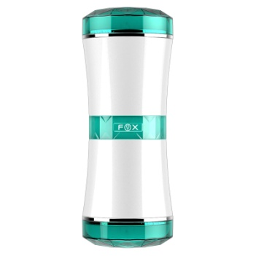
Маструбатор | Dss-001 |  | Двухсторонний маструбатор - подарит двойное удовольствие | Двухсторонний маструбатор | TRE skin, ABS | белый | 10,000
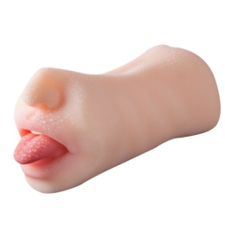
Маструбатор | GM-0032MQ5B |  | Многоразовый мастурбатор из нежного тре-силикона . Реалистичный материал быстро принимает тепло, мягко окутывает пенис, но если Вы любите более жёсткую стимуляцию - просто сожмите маструбатор рукой до нужного давления - она очень эластична и легко поддаётся деформациям. Вход оформлен в виде женского рта и вагины. Внутри - узкий рельефный канал. | Маструбатор рот | TRE skin | телесный | 3,000
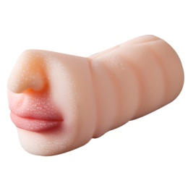
Маструбатор | GM-0031MQ5B |  | Многоразовый мастурбатор из нежного тре-силикона . Реалистичный материал быстро принимает тепло, мягко окутывает пенис, но если Вы любите более жёсткую стимуляцию - просто сожмите маструбатор рукой до нужного давления - она очень эластична и легко поддаётся деформациям. Вход оформлен в виде женского рта. Внутри - узкий рельефный канал. | Маструбатор рот | TRE skin | телесный | 3,000
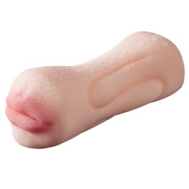
Маструбатор | GM-0033MQ5B |  | Многоразовый мастурбатор из нежного тре-силикона . Реалистичный материал быстро принимает тепло, мягко окутывает пенис, но если Вы любите более жёсткую стимуляцию - просто сожмите маструбатор рукой до нужного давления - она очень эластична и легко поддаётся деформациям. Вход оформлен в виде женского рта и вагины. Внутри - узкий рельефный канал. | Маструбатор рот | TRE skin | телесный | 3,000
Маструбатор | GM-0022MQ5B | 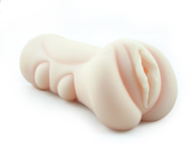 | Многоразовый мастурбатор из нежного тре-силикона . Реалистичный материал быстро принимает тепло, мягко окутывает пенис, но если Вы любите более жёсткую стимуляцию - просто сожмите вагину рукой до нужного давления - она очень эластична и легко поддаётся деформациям. Вход оформлен в виде женской вагины. Внутри - узкий рельефный канал. | Маструбатор вагина | TRE skin | телесный | 3,000

